プロジェクト作成
システム名 |  |  |  | ASWツアー国内 |  | ドキュメント名 | Git運用手順書(GitLab)リポジトリ管理 |  |  |  | フェーズ | 詳細設計 | 版 | 1.0.0
設計書種別 |  |  |  | プロジェクト作成 |  | ID |  | 名称 |  |  | 作成日 | 2017-02-11 | 作成者 | NSSOL平松
 |  |  |  |  |  |  |  |  |  |  | 更新日 |  | 更新者

 | ■実施シーン
 |  | 開発時

 | ■作業の前提
 |  | 操作ツールとして、GitLabを利用する。
 |  | GitLabに接続、ログインし、初期画面が表示されている状態であること。
 |  | リポジトリの所属グループ（Namespace）が事前に作成されていること。（※グループの作成は【グループ作成】シート参照）
 |  | Gitアカウントは、管理者アカウント（Username：root ）を利用する。（ownerレベル）

 | リポジトリ作成実行手順 |  |  |  |  |  |  |  |  |  |  |  |  |  | ﾁｪｯｸ
 | 前提条件 | 【GitLabログイン】
 |  | ・GitLabに管理者アカウントでログインできていること。 |  |  |  |  |  |  | ・ログインが出来て初期画面が表示されることを確認する。 |  |  |  |  |  | □

 | GitLab | 【プロジェクトの作成】
 |  | ・【ログイン後の初期画面】「New Project」ボタンを押下する。 |  |  |  |  |  |  | ・【New Project画面】が表示されることを確認する。 |  |  |  |  |  | □

 |  | ・【New Project画面】 以下の項目を設定し、「Create Project」ボタンを押下する。 |  |  |  |  |  |  | ・【New Project作成完了画面】が表示されることを確認する。 |  |  |  |  |  | □
 |  |  | Project path |  | [所属グループ名] / [プロジェクト名]
 |  |  | Description(optional) |  | [プロジェクトのコメント]
 |  |  | ※所属グループ名は下記のいずれかを選択すること。
 |  |  | 国内：ATD
 |  |  | 共通：ATC
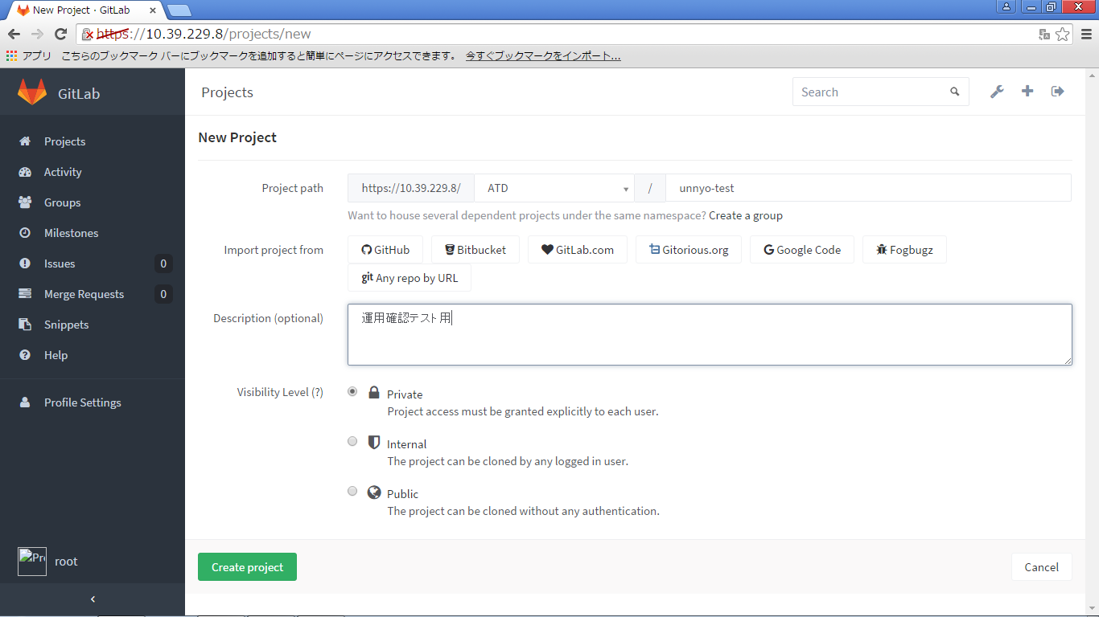

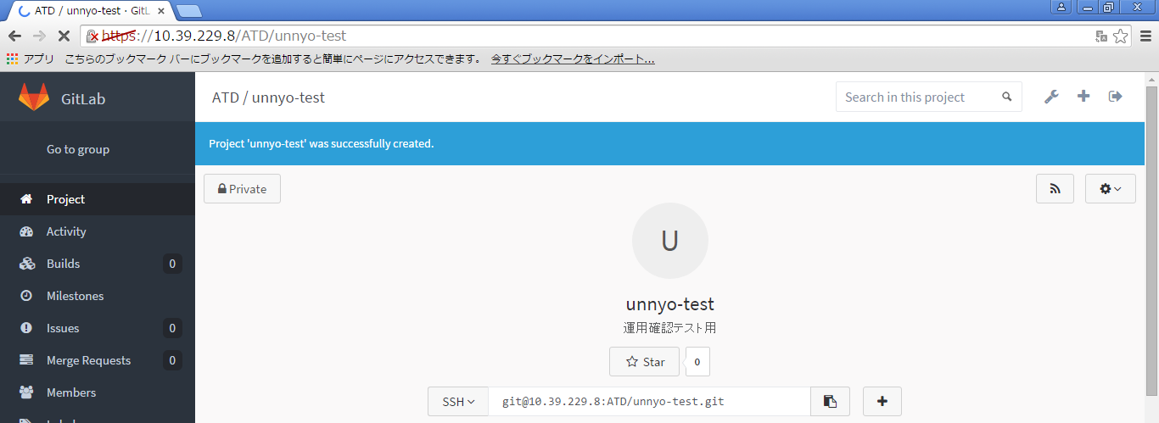
 |  | ・【New Project作成完了画面】メッセージが表示されていること。 |  |  |  |  |  |  | ・【New Project作成完了画面】下記メッセージが表示されていることを確認する。
 |  |  |  |  |  |  |  |  |  | 「Project [プロジェクト名] was successfully created.」

 |  | ・GitLabのアイコンを押して【初期画面】に移動する。 |  |  |  |  |  |  | ・【初期画面】が表示されることを確認する。

 |  | 【作成したリポジトリの確認】
 |  | ・【初期画面】検索欄に作成したプロジェクト名を入力する。 |  |  |  |  |  |  | ・作成したプロジェクトが表示されることを確認する。 |  |  |  |  |  | □
 |  |  |  |  |  |  |  |  |  | -----
 |  |  |  |  |  |  |  |  |  | [所属グループ]／[プロジェクト名]
 |  |  |  |  |  |  |  |  |  | [プロジェクト説明]
 |  |  |  |  |  |  |  |  |  | -----

プロジェクト削除
システム名 |  |  |  | ASWツアー国内 | ドキュメント名 | Git運用手順書(GitLab)リポジトリ管理 |  |  | フェーズ | 詳細設計 | 版 | 1.0.0
設計書種別 |  |  |  | プロジェクト削除 | ID |  | 名称 |  | 作成日 | 2017-02-11 | 作成者 | NSSOL平松
 |  |  |  |  |  |  |  |  | 更新日 |  | 更新者

 | ■実施シーン
 |  | 開発時

 | ■作業の前提
 |  | 操作ツールとして、GitLabを利用する。
 |  | GitLabに接続、ログインし、初期画面が表示されている状態であること。
 |  | リポジトリの所属グループ（Namespace）が事前に作成されていること。（※グループの作成は【グループ作成】シート参照）
 |  | Gitアカウントは、管理者アカウント（Username：root ）を利用する。（ownerレベル）

 | リポジトリ削除実行手順 |  |  |  |  |  |  |  |  |  |  |  | ﾁｪｯｸ
 | 前提条件 | 【GitLabログイン】
 |  | ・GitLabに管理者アカウントでログインできていること。 |  |  |  |  |  | ・ログインが出来て初期画面が表示されることを確認する。 |  |  |  |  | □

 | GitLab | 【プロジェクトの削除】
 |  | ・【ログイン後の初期画面】Dashboardのメニュにて「Admin area」ボタンを押下する。 |  |  |  |  |  | ・【Admin area画面】が表示されることを確認する。 |  |  |  |  | □

 |  | ・【Admin area画面】「Projects」の数が表示されているリンクをクリックする。 |  |  |  |  |  | ・【Projects画面】が表示されることを確認する。 |  |  |  |  | □

 |  | ・削除するプロジェクトを検索する。 |  |  |  |  |  | ・画面右エリアの[Projects]欄に、削除対象のプロジェクトが表示されることを確認する。 |  |  |  |  | □
 |  |  | [Name:]欄に、削除対象のプロジェクト名称を入力し、「Search」ボタンを押下する。 |  |  |  |  | ※検索結果は必ず１つまで絞ること。
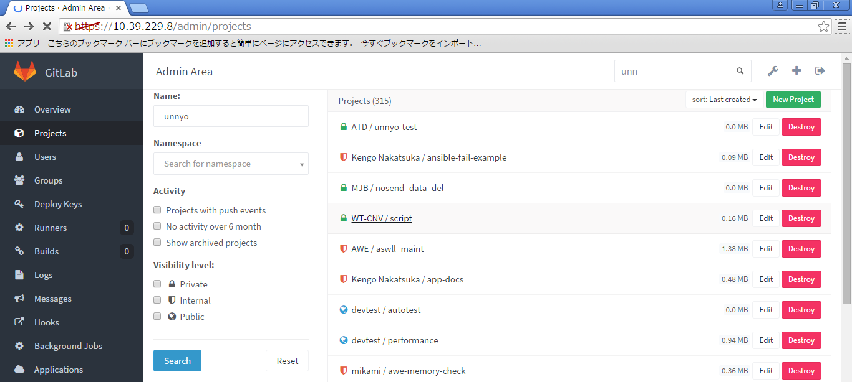

 |  | ・削除対象のプロジェクトの右にある赤いボタン「Destroy」を押下する。 |  |  |  |  |  | ・【削除確認ダイアログ】が表示されることを確認する。 |  |  |  |  | □

 |  | ・【削除確認ダイアログ】「OK」ボタンを押下する。 |  |  |  |  |  | ・【プロジェクト削除完了画面】が表示されることを確認する。 |  |  |  |  | □

 |  | ・【プロジェクト削除完了画面】「Project [プロジェクト名] was deleted.」メッセージが表示されていること。 |  |  |  |  |  | ・【プロジェクト削除完了画面】左記メッセージが表示されていることを確認する。 |  |  |  |  | □

 |  | ・GitLabのアイコンを押して【初期画面】に移動する。 |  |  |  |  |  | ・【初期画面】が表示されることを確認する。 |  |  |  |  | □

 |  | 【削除したリポジトリの確認】
 |  | ・【初期画面】検索欄に削除したプロジェクト名を入力する。 |  |  |  |  |  | ・削除したプロジェクトが表示されないことを確認する。 |  |  |  |  | □

検索結果が表示されていないこと

グループ作成
システム名 |  |  |  | ASWツアー国内 |  | ドキュメント名 | Git運用手順書(GitLab)リポジトリ管理 |  |  | フェーズ | 詳細設計 | 版 | 1.0.0
設計書種別 |  |  |  | グループ作成 |  | ID |  | 名称 |  | 作成日 | 2017-02-11 | 作成者 | NSSOL平松
 |  |  |  |  |  |  |  |  |  | 更新日 |  | 更新者

 | ■実施シーン
 |  | 開発時

 | ■作業の前提
 |  | 操作ツールとして、GitLabを利用する。
 |  | GitLabに接続、ログインし、初期画面が表示されている状態であること。
 |  | リポジトリの所属グループ（Namespace）が事前に作成されていること。（※グループの作成は【グループ作成】シート参照）
 |  | Gitアカウントは、管理者アカウント（Username：root ）を利用する。（ownerレベル）

 | グループ作成実行手順 |  |  |  |  |  |  |  |  |  |  |  |  | ﾁｪｯｸ
 | 前提条件 | 【GitLabログイン】
 |  | ・GitLabに管理者アカウントでログインできていること。 |  |  |  |  |  |  | ・ログインが出来て初期画面が表示されることを確認する。 |  |  |  |  | □

 | GitLab | 【グループの作成】
 |  | ・【ログイン後の初期画面】Dashboardのメニュにて「Admin area」ボタンを押下する。 |  |  |  |  |  |  | ・【Admin area画面】が表示されることを確認する。 |  |  |  |  | □
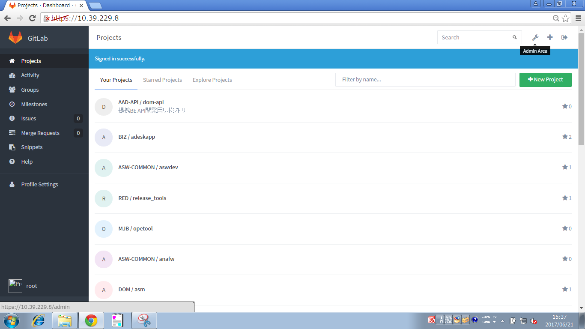

 |  | ･【Admin area画面】「New Group」ボタンを押下する。 |  |  |  |  |  |  | ・【New group画面】が表示されることを確認する。 |  |  |  |  | □

 |  | ・【New group画面】以下の項目を設定し、「Create group」ボタンを押下する。 |  |  |  |  |  |  | ・【New group作成完了画面】が表示されることを確認する。 |  |  |  |  | □
 |  |  | Group name |  | グループ名
 |  |  | Details |  | グループのコメント
 |  |  |  | ※グループ名とグループコメントは任意。作成したいグループに合わせて適宜命名してください。
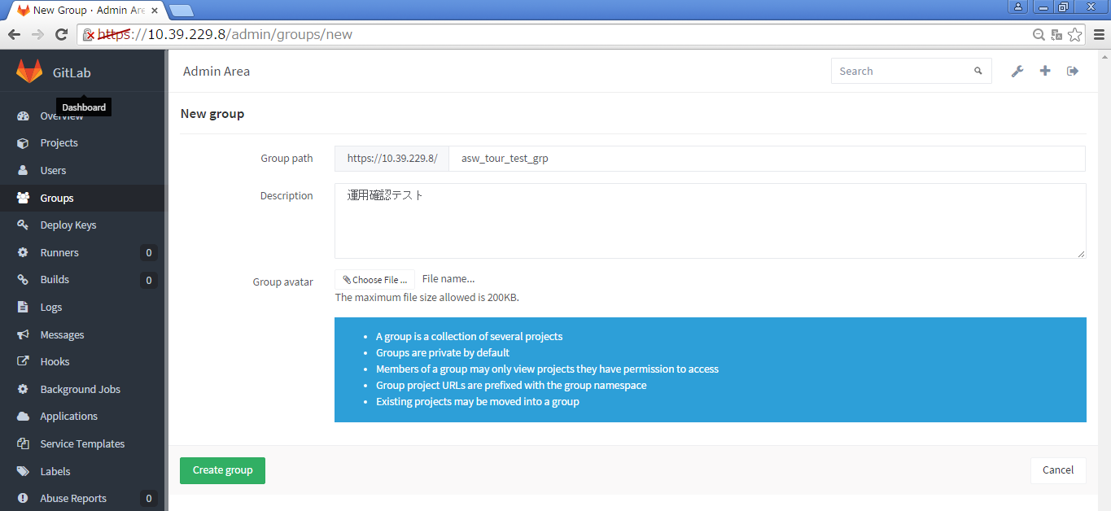

 |  | ・【New group作成完了画面】「Group was successfully created.」メッセージが表示されていること。 |  |  |  |  |  |  | ・【New group作成完了画面】左記メッセージが表示されていることを確認する。 |  |  |  |  | □

 |  | 【作成したグループの確認】
 |  | ・GitLabのアイコンを押して【初期画面】に移動し、画面に左側にある「Groups」タブを押下する。 |  |  |  |  |  |  | ・【初期画面】が表示されることを確認する。 |  |  |  |  | □

 |  | ・【初期画面】検索欄に作成したグループ名を入力する。 |  |  |  |  |  |  | ・作成したグループが表示されることを確認する。 |  |  |  |  | □

 |  |  | ※インクリメント検索なので一文字の入力毎に検索結果が表示される。

ログイン・ログアウト
システム名 |  |  |  | ASWツアー国内 |  | ドキュメント名 | Git運用手順書(GitLab)リポジトリ管理 |  |  | フェーズ | 詳細設計 | 版 | 1.0.0
設計書種別 |  |  |  | ログイン・ログアウト |  | ID |  | 名称 |  | 作成日 | 2017-02-11 | 作成者 | NSSOL平松
 |  |  |  |  |  |  |  |  |  | 更新日 |  | 更新者

 | ■実施シーン
 |  | 開発時

 | ■作業の前提
 |  | 操作ツールとして、GitLabを利用する。
 |  | GitLabに接続、ログインし、初期画面が表示されている状態であること。
 |  | Gitアカウントは、管理者アカウント（Username：root ）を利用する。（ownerレベル）

 | ログイン／ログアウト実行手順 |  |  |  |  |  |  |  |  |  |  |  |  | ﾁｪｯｸ
 | GitLab | 【ログイン】
 |  | ・Chromeブラウザで、GitLab（https://10.39.229.8/）に接続する。 |  |  |  |  |  |  | ・ログインが出来て初期画面が表示されることを確認する。 |  |  |  |  | □
 |  | ・以下の情報を入力し、「Sign in」ボタンを押下する。
 |  |  | Username or Email |  | root
 |  |  | Password |  | rootユーザーのパスワード

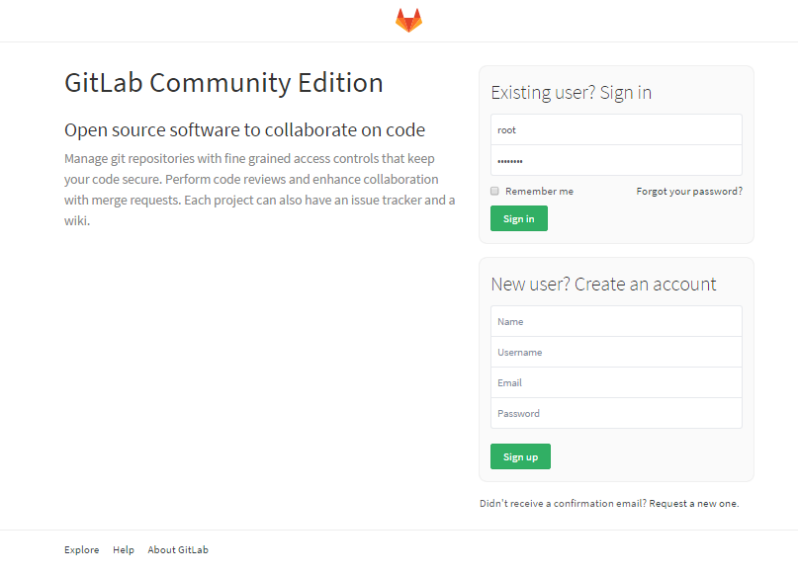

 |  | 【ログアウト】
 |  | ・画面右上の「Sign out」ボタン（一番右のボタン）を押下する。 |  |  |  |  |  |  | ・ログアウトされ、ログイン画面が表示されることを確認する。 |  |  |  |  | □

